ПРЕЙСКУРАНТ с 01.04.2025г.
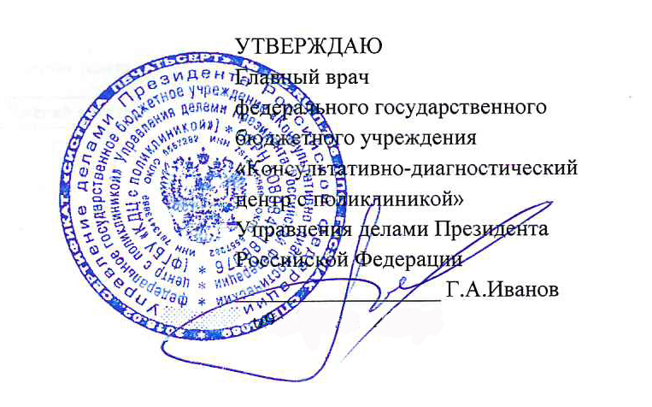 УТВЕРЖДАЮ Главный врач федерального государственного бюджетного учреждения «Консультативно-диагностический центр с поликлиникой» Управления делами Президента РФ _______________________ Г.А. Иванов « 24 » марта 2025 г.
ПРЕЙСКУРАНТ платных медицинских услуг, оказывемых федеральным государственным бюджетным учреждением «Консультативно-диагностический центр с поликлиникой» Управления делами Президента Российской Федерации с 01.01.2025 г. с дополнениями с 01.04.2025 г.

Код услуги | Наименование услуги | Цена, (руб.)
1. АКУШЕРСТВО И ГИНЕКОЛОГИЯ
B01.001.001 | Прием (осмотр, консультация) врача-акушера-гинеколога первичный | 2500.00
B01.001.002 | Прием (осмотр, консультация) врача-акушера-гинеколога повторный | 2500.00
B01.001.004 | Прием (осмотр, консультация) врача-акушера-гинеколога беременной первичный | 3100.00
B01.001.005 | Прием (осмотр, консультация) врача-акушера-гинеколога беременной повторный | 3100.00
B01.001.001.001 | Прием (осмотр, консультация) врача-акушера-гинеколога кандидата медицинских наук первичный | 3000.00
B01.001.002.001 | Прием (осмотр, консультация) врача-акушера-гинеколога кандидата медицинских наук повторный | 3000.00
B04.001.001 | Диспансерный прием (осмотр, консультация) врача-акушера-гинеколога | 1400.00
B04.001.002 | Профилактический прием (осмотр, консультация) врача-акушера-гинеколога | 1500.00
B01.001.001.001.001 | Прием (консультация) врача-акушера-гинеколога с использованием телемедицинских технологий | 2000.00
A05.30.001 | Кардиотокография плода | 2000.00
A04.20.003 | Ультразвуковое исследование фолликулогенеза | 1000.00
A04.20.001.001 | Ультразвуковое исследование матки и придатков трансвагиальное | 2100.00
A04.20.001 | Ультразвуковое исследование матки и придатков трансабдоминальное | 2100.00
A04.30.010 | Ультразвуковое исследование органов малого таза комплексное (трансвагинальное и трансабдоминальное) | 2800.00
A11.20.002 | Получение цервикального мазка | 165.00
A11.20.005 | Получение влагалищного мазка | 165.00
A11.20.012 | Микроспринцевание (ирригация) влагалища | 800.00
A11.20.014 | Введение внутриматочной спирали (без учета стоимости спирали) | 3600.00
A11.20.015 | Удаление внутриматочной спирали | 3100.00
A11.20.015.001 | Удаление внутриматочной спирали сложное | 4500.00
A03.20.001 | Кольпоскопия | 2400.00
A11.20.024 | Введение лекарственных препаратов интравагинально | 1000.00
A16.20.036.003.001 | Радиоволновая терапия шейки матки (деструкция, аблация) | 7700.00
A16.20.036.003.002 | Радиоволновая терапия шейки матки (эксцизия, конизация) | 16000.00
A16.20.096.002 | Удаление новообразования вульвы радиоволновое (без стоимости гистологического исследования) | 6000.00
A11.20.037 | Биопсия вульвы радиоволновая (без стоимости гистологического исследования) | 4500.00
A16.20.022.001 | Локальное иссечение влагалища (вскрытие кист) | 5000.00
A16.20.059.001.001 | Удаление новообразования влагалища радиоволновое | 6500.00
A11.30.029 | Инстилляция полости матки (внутриматочное орошение), (без стоимости катетера и лекарственных средств) | 2200.00
A24.20.001.002 | Криодеструкция доброкачественных новообразований женских половых органов (криодеструкция кондиллом) | 5000.00
A22.20.005.001 | Лазерная хирургия при новообразованиях женских половых органов (деструкция одной кондиломы) | 1000.00
A16.20.036.002 | Лазерная вапоризация шейки матки | 7500.00
A22.20.006.003 | Абляция при новообразованиях женских половых органов (единичной генитальной кондиломы) | 600.00
A22.20.001.001 | Воздействие низкоинтенсивным лазерным излучением вагинально | 1000.00
A06.20.001.001 | Гистеросальпингография (гинекологическое пособие) | 6000.00
A16.20.079.001 | Вакуум-аспирация эндометрия (пайпель-биопсия) | 3500.00
A11.20.011.001 | Биопсия шейки матки радиоволновая | 4500.00
A16.20.026.001 | Рассечение и иссечение спаек женских половых органов (разведение синехий половых губ) | 1200.00
A16.20.079 | Вакуум аспирация эндометрия | 5000.00
B01.003.004.004.002 | Аппликационная анестезия (в гинекологии) | 800.00
B01.003.004.005.002 | Инфильтрационная анестезия (в гинекологии) | 1000.00
A11.01.013.001 | Введение искусственных наполнителей в мягкие ткани с целью коррекции формы (геля на основе гиалуроновой кислоты), интимная контурная пластика - 1 шприц | 15000.00
A11.01.013.004 | Введение искусственных наполнителей в мягкие ткани с целью коррекции формы (геля на основе гиалуроновой кислоты), интимная контурная пластика, коррекция плотным филером - 1 шприц | 15000.00
A11.01.010.001 | Инъекционное введение лекарственных препаратов в очаг поражения кожи (плазмолифтинг зоны наружных половых органов), 1 пробирка | 6000.00
A11.01.010.002 | Инъекционное введение лекарственных препаратов в очаг поражения кожи (плазмолифтинг зоны наружных половых органов), 2 пробирки | 9000.00
A11.01.010.003 | Инъекционное введение лекарственных препаратов в очаг поражения кожи (плазмолифтинг зоны наружных половых органов), 3 пробирки | 12000.00
ОПЕРАТИВНАЯ ГИНЕКОЛОГИЯ
A11.20.008 | Раздельное диагностическое выскабливание полости матки и цервикального канала | 8000.00
A11.20.008.001 | Раздельное диагностическое выскабливание полости матки | 7500.00
A16.20.059.001 | Удаление новообразования влагалища | 16500.00
A16.20.059.002 | Удаление опухоли влагалища с реконструтивно-пластическим компонентом | 22000.00
A16.20.069 | Удаление новообразования малой половой губы | 27000.00
A03.20.003 | Гистероскопия | 21000.00
A03.20.003.004 | Гистероскопия с биопсией эндометрия | 25000.00
A03.20.003.001 | Гистерорезектоскопия | 36000.00
A16.20.099.001.001 | Гистероскопическая миомэктомия электрохирургическая I категории сложности (при одиночном миоматозном узле размером до 2-х см) | 39000.00
A16.20.099.001.002 | Гистероскопическая миомэктомия электрохирургическая II категории сложности (при одиночном миоматозном узле размером 2-3 см или нескольких миоматозных узлах) | 44000.00
A16.20.099.001.003 | Гистероскопическая миомэктомия электрохирургическая III категории сложности (при одиночном миоматозном узле размером 3-4 см) | 50000.00
A16.30.079 | Лапароскопия диагностическая | 44000.00
A16.30.079.001 | Лапароскопия диагностическая с хромосальпингоскопией | 50000.00
A16.20.041.001 | Стерилизация маточных труб с использованием видеоэндоскопических технологий | 50000.00
A16.20.061.002 | Резекция яичника с использованием видеоэндоскопических технологий с помощью коагулятора | 50000.00
A16.20.002.001 | Оофорэктомия с использованием видеоэндоскопических технологий | 50000.00
A16.20.004.001 | Сальпингэктомия с использованием видеоэндоскопических технологий | 50000.00
A16.20.003.001 | Сальпинго-оофорэктомия с использованием видеоэндоскопических технологий | 50000.00
A16.20.001.001.001 | Удаление кисты яичника с использованием видеоэндоскопических технологий I категории сложности | 50000.00
A16.20.001.001.002 | Удаление кисты яичника с использованием видеоэндоскопических технологий II категории сложности | 60000.00
A16.20.038.001 | Операции по поводу бесплодия на придатках матки I категории сложности | 50000.00
A16.20.038.002 | Операции по поводу бесплодия на придатках матки II категории сложности | 60000.00
...

